Chung
Docker

 | 1. | Định nghĩa

 |  | ○ | Là một dự án mã nguồn mở
 |  | ○ | Giúp tạo ra các container
 |  | ○ | Container là môi trường phát triển ứng dụng cách ly (có thể xem như 1 máy ảo)
 |  | ○ | Túm lại là tạo môi trường phát triển ứng dụng mà không cần trực tiếp cài đặt môi trường phát triển

 | 2. | Container

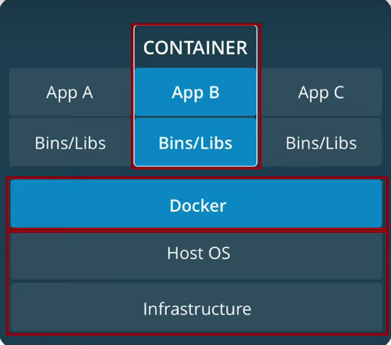

 | ○ | Docker có thể tạo ra nhiều containers khác nhau để chạy nhiều ứng dụng riêng biệt khác nhau
 | ○ | Các container này tách biệt nhau, không có sự tương tác trực tiếp qua lại lẫn nhau
 | ○ | Việc docker tạo ra nhiều containers để chạy nhiều ứng dụng khác nhau giống với việc tạo ra nhiều máy ảo khác nhau

 | 3. | Khác biệt so với việc ảo hóa (chạy máy ảo)

 | ○ | Công nghệ ảo hóa chia sẻ tài nguyên máy tính để tạo máy ảo, phần tài nguyên máy ảo có thể xem như 1 hệ điều hành riêng biệt
 | ○ | Docker thì sử dụng chính hệ điều hành của máy chủ (host) => tạo container chỉ để thêm thư viện cần thiết để chạy được ứng dụng
 | ○ | Do công nghệ docker sử dụng HĐH của máy host, nên nó có thể chia sẻ tài nguyên và chạy nhanh hơn công nghệ ảo hóa
 | ○ | Hiện nay Docker có thể chạy được trên tất cả môi trường linux, mac, windows, ...

 | 4. | WSL và Hyper-v

 | ○ | WSL2 và Hyper-v là 2 công nghệ ảo hóa của Microsoft dành cho windows Pro và Enterprise
 | ○ | Docker sử dụng 2 công nghệ này đằng sau để chạy
 | ○ | [Docker engine] thì chạy trên 1 máy ảo nhân linux, máy ảo này được quản lý bởi Hyper-v. Trong khi Docker CLI và những
 |  | tool khác thì chạy trên môi trường host và communicate với [Docker engine] qua Unix socket.
 |  | Điều này cho phép docker containers có thể chạy trên Windows sử dụng WSL2, cải thiện tốc độ , độ tương thích (với windows), hỗ trợ
 |  | chạy linux containers trực tiếp trên Windows
 | ○ | Google thêm nhé ^.^

Docker-Compose
Docker-Compose

 | 1. | What is docker-compose

 | Docker Compose is a tool for defining and running multi-container Docker applications
 | It allows developers to define a set of related services, such as web servers, databases, and other components
 | as single application, and then deploy and manage that application using simple command

 | Docker Compose uses a YAML file (*.yml) to define services, configurations and dependencies of an application

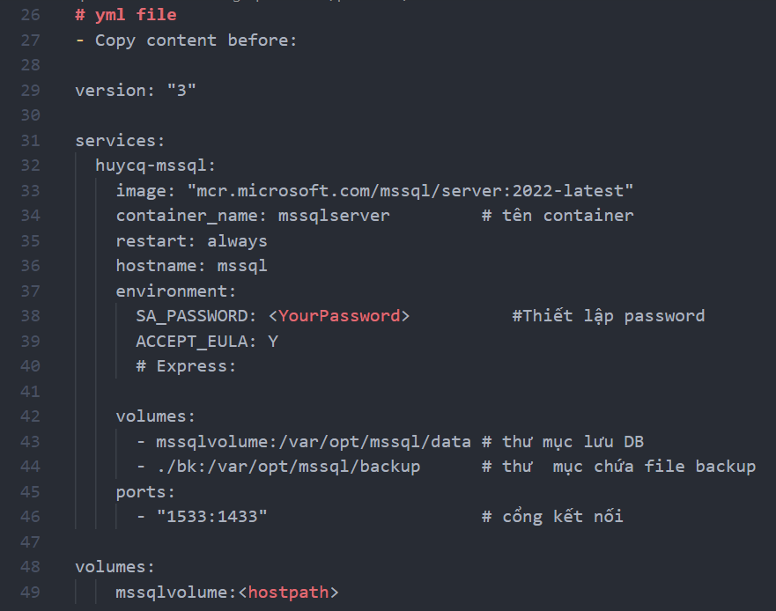

 | 2. | Docker Compose Component

 | 2. | Docker desktop

 | https://www.docker.com/

